Hoja 1
 |  | Ancho de banda señal recibida adjunte evidencia de la medida
Nombre emisora | Frecuencia operación |  | ¿Contiene la señal L+R? (SI/NO) | ¿Contiene señal piloto? (SI/NO) | ¿Contiene la Señal L-R? (SI/NO) | ¿Contiene la señal RBDS? (SI/NO) | ¿La emisora se encuentra registrada? indique el distintivo asignado | Imagen de evidencia de la señal demodulada | Clase de estacion | Potencia de transmision (kW)
UTS - TU RADIO STEREO | 101.7MHz |  | SI | SI | NO | NO | HJC99 | 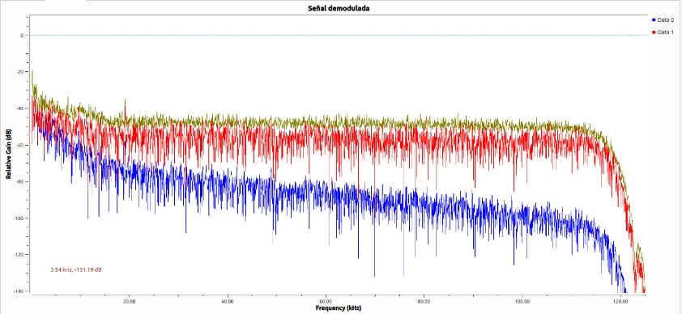 | INTERÉS PÚBLICO | 5
EMISORA CULTURAL LUIS CARLOS GALAN SARMIENTO | 100.7 MHz |  | SI | SI | SI | NO | HJC95 | 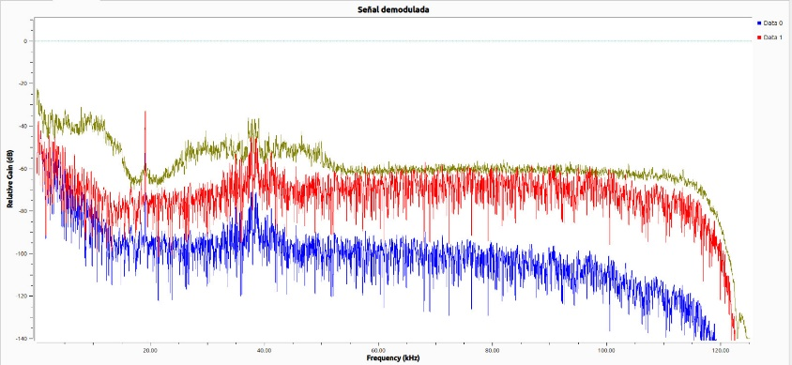 | INTERÉS PÚBLICO | 10
LA FM | 99.7 MHz |  | SI | SI | SI | NO | HJDY | 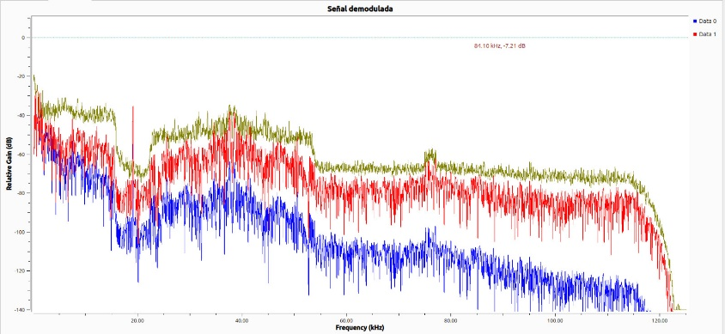 | COMERCIAL | 1--10
TROPICANA | 95.7 MHz |  | SI | SI | SI | SI | HJNH | 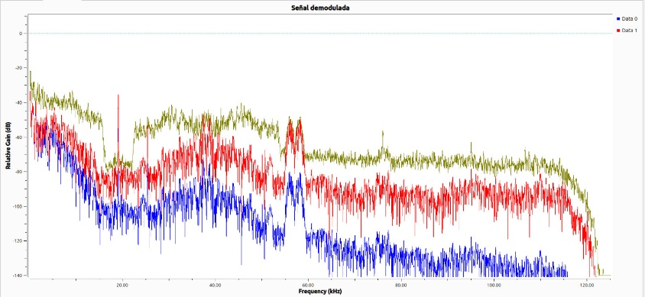 | COMERCIAL | 1--10
COLOMBIA ESTEREO | 92.9 MHz |  | SI | NO | NO | SI | HJA87 | 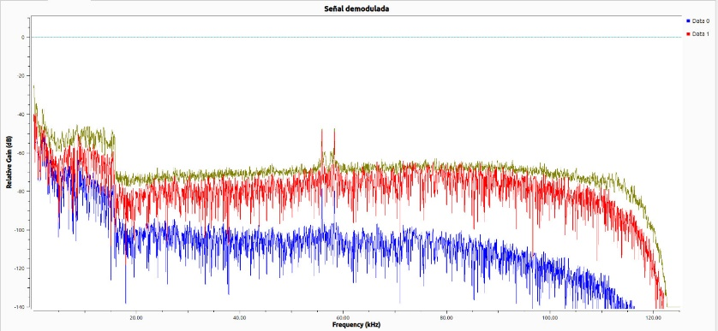 | INTERÉS PÚBLICO | 1--10
EMISORA COMUNITARIA LA BRUJULA - ÁREA DE SERVICIO No.1 | 93.4 MHz |  | SI | SI | SI | SI | HJU94 | 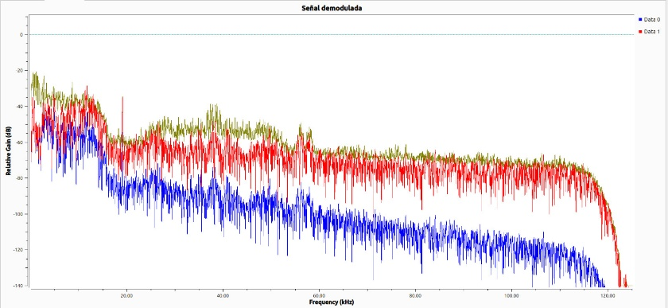 | COMUNITARIA | 0.08
W RADIO | 90.7 MHz |  | SI | SI | SI | SI | HJQ72 | 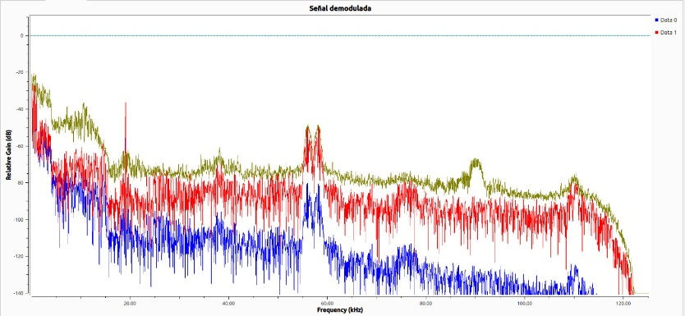 | COMERCIAL | 10

